スキル標準の構成・整理体系
【スキルの前提】
■本宇宙スキル標準に記載されているスキルは、宇宙業界で一般的に求められる能力を整理したものであり、「必須事項」ではありません。 ■特にスキルの説明中に「宇宙業界では…」といった表現がありますが、これは宇宙業界での経験を積むことで身につけられる能力を示したものであり、 エントリーレベルの人材に宇宙分野特有の能力の保有を求めるものではありません。

【宇宙スキル標準のシート構成】
■本宇宙スキル標準のシート構成は以下の表のとおりとなっております。

シート名 | 内容
①スキル一覧 | スキル一覧表。各スキルの詳細説明が記載されている。
②業務一覧 | 業務の一覧表。各業務の詳細説明が記載されている。
③スキルディクショナリ | 業務とスキルのマッピング表。「②業務一覧シート」にて整理した事業領域に関連する「①スキル一覧シート」記載のスキルが 整理されている。
④ロール例一覧 | 宇宙業界における主要なロールの事例の一覧表。ロール例とそれに関連する主要な業務・スキルが記載されている。
⑤スキルレベル一覧 | スキルレベルの一覧表。各スキルに対して4つの評価軸ごとに5段階でスキルのレベル（能力評価指標）が設定されている。
⑥スキル獲得のための参考プログラム | 企業・団体・教育機関・自治体などが提供する宇宙人材育成に関連するプログラム（活動）の一覧表。
（参考）学問一覧表 | 一般的な学問の一覧表。文部科学省「系・分野・分科・細目表」より引用。
（参考）資格検定一覧表 | 資格・検定の一覧表。
【テンプレート】対応業務・スキル範囲マッピング | 各企業・団体が自社の業務領域を可視化できる資料。

【ロール・業務・スキルの関係性】
■例えば企業であれば、特定の目的を達成するために必要な機能（業務）を選定することで、「宇宙スキル標準」に整理された業務とスキルの関係性を活用し、その業務を遂行するために必要なスキルを明確にすることができます。また、複数の業務を組み合わせることで、自社に必要なロールを設定することも可能です。 ■このように、必要な業務やスキルを取捨選択しながら、活用者ごとに独自のロール・業務・スキルマップを作成していただくことができます。

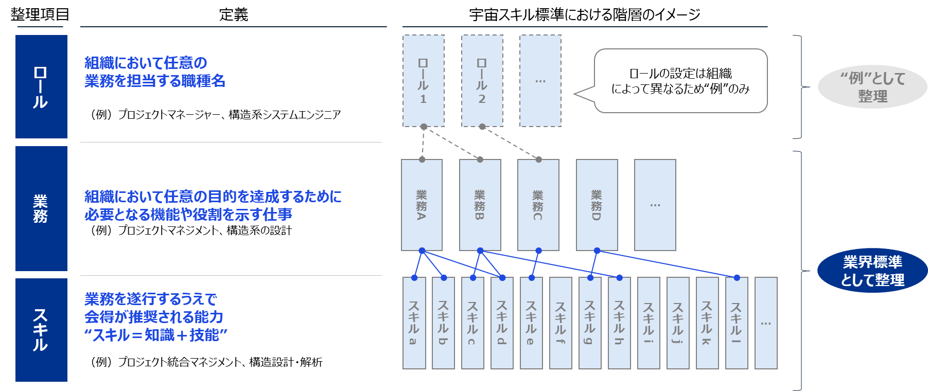

①前提
【スキル定義】
■スキルとは、業務を遂行するうえで、習得が望ましい能力を指します。
■宇宙スキル標準では、宇宙開発分野における主要な業務を遂行する際に求められる 標準的なスキル項目を体系的に整理しています。スキルはその性質に応じて分類されています。
■各スキルは「知識」（座学や業務理解）と「技能」（ノウハウや経験）の両面から成るものとして定義しています。

【スキル整理範囲】
■宇宙スキル標準では、宇宙業界における主要な業務に関連するスキルを整理しています。
一方で、全業界的に共通的な基礎能力（例：論理的思考力）等は、本標準の対象外とします。

■スキル項目は、各企業が自社の状況や目的に応じて柔軟に活用できるよう、まず幅広く項目を整理・提示しています。
そのため、項目間で意味が一部重なるものや、粒度に若干の差異がある場合がありますが、
各社で適宜取捨選択・再整理のうえご活用いただくことを想定しています。
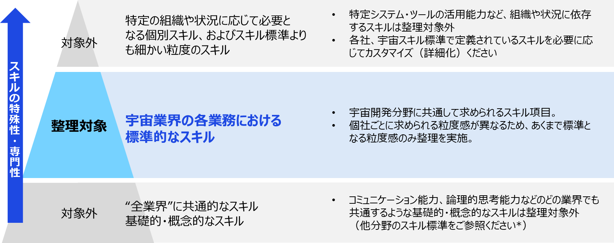

【スキル標準整理内容】
■宇宙スキル標準では、主要なスキル164項目を整理し、それらを22のカテゴリに分類しています。
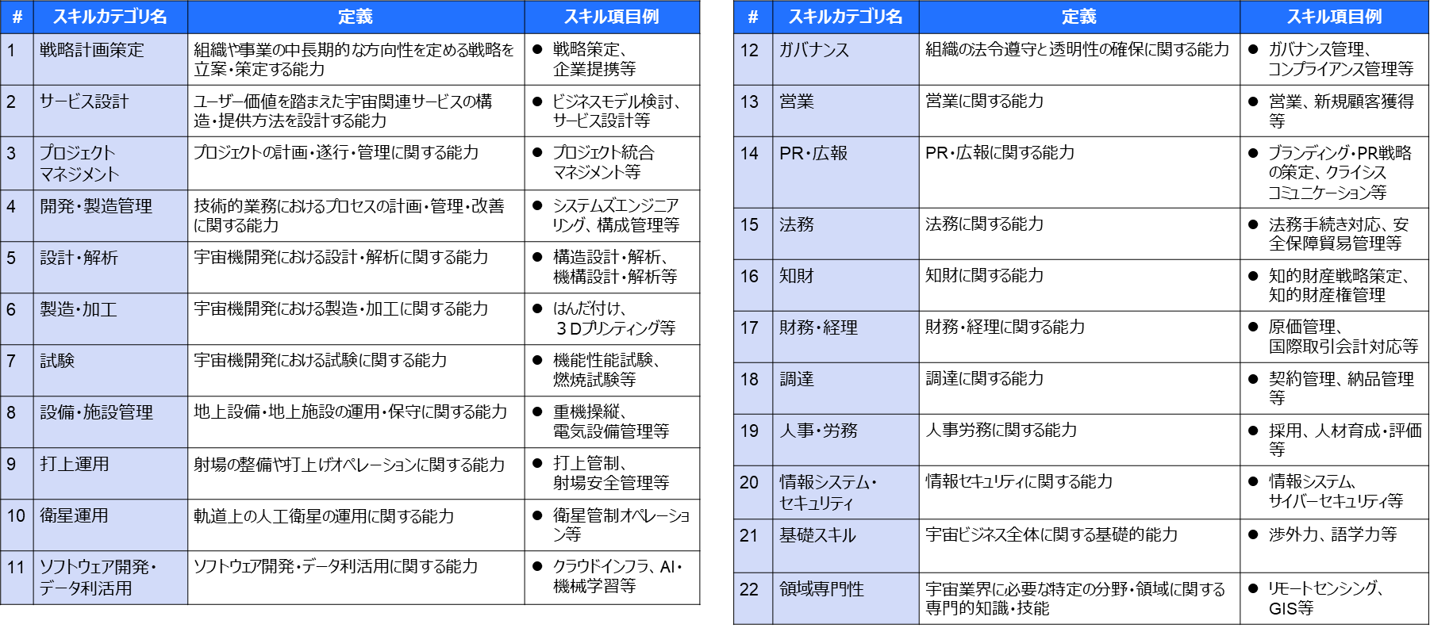

②前提
【業務定義】
■業務とは、組織が特定の目的を達成するために必要となる機能や役割を担う仕事を指します。
■本宇宙スキル標準では、宇宙開発分野における主要な業務例を整理しています。
目的達成のために必要な業務項目を検討する際の参考資料としてご活用ください。

【業務分類】
■宇宙スキル標準で整理する業務には大きく分けて以下の2つの「分類」があります。
1. | 宇宙機開発・製造・運用プロジェクト業務（プロマネ、開発、製造、打上げ、運用等の業務）
2. | 組織運営業務（営業、マーケティング、広報、法務、財務等の業務）

■特に、1.宇宙機開発・製造・運用プロジェクト業務は、さらに２つに詳細化することができます。
1-1. | プロジェクト活動横断的な業務（プロジェクトマネジメント等の業務）
1-2. | プロセス別の業務（設計、製造、試験等の業務）

1.宇宙機開発プロジェクト業務 |  |  | 2.組織運営業務

プロジェクト企画・考案
営業
1-1.プロジェクト活動横断業務
PR・広報
プロジェクト管理
法務

●●●
財務・経理
1-2.プロセス別業務
宇宙機開発・製造
衛星運用
衛星データ利活用
●●●
打上運用

 |  | ➡各カテゴリが指し示しているレイヤー（階層）が異なる点にご留意のうえ、お読みください。

【スキル標準整理内容】
■宇宙スキル標準では、宇宙開発分野における主要な業務を計174項目にまとめ、それらを22のカテゴリに整理しています。
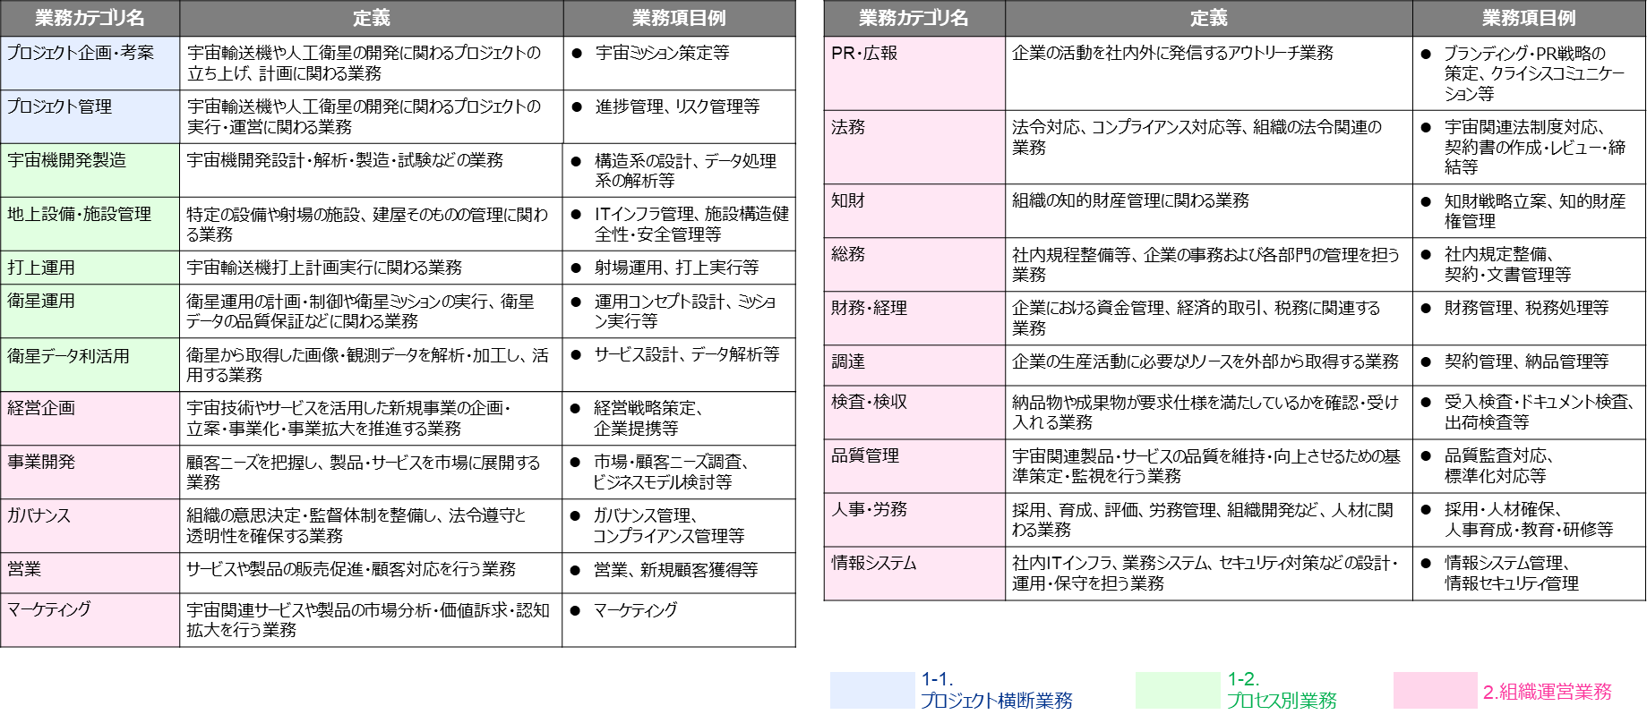

スキル×学問・資格検定
【スキル×学問・資格検定】
■本セクションでは、宇宙スキル標準における各スキルと、それに関連する学問分野・資格検定との対応関係を整理しています。 これにより、特定のスキルを習得する際に、どのような学習領域や資格が参考になるのかを体系的に把握することができます。 ■学問分野・資格検定との関連付けは、スキルを獲得するための学習ルートを示す「目安」であり、これらの学問や資格の取得が必須であることを意味するものではありません。 目的に応じて、必要な学習領域を選択したり、教育プログラムや研修設計の参考にしたりするための指針としてご活用ください。
スキルカテゴリ | # | スキル項目 | 学問体系 | 関連資格
戦略計画策定 | 1 | 調査・動向把握 | ー | ー
 | 2 | 戦略策定 | ー | ー
 | 3 | シナリオプランニング | ー | ー
 | 4 | 計画策定 | ー | ー
サービス設計 | 5 | ビジネスモデル設計 | ー | ー
 | 6 | サービス設計 | ー | ー
 | 7 | ユーザビリティ（UX）設計 | ー | ー
 | 8 | 社会実装化 | ー | ー
プロジェクト マネジメント | 9 | プロジェクト統合マネジメント | ー | ・プロジェクトマネージャ試験 ・PMP（Project Management Professional） ・P2M資格試験 ・PRINCE2 ・PMOスペシャリスト認定資格
 | 10 | スコープマネジメント | ー | ・プロジェクトマネージャ試験 ・PMP（Project Management Professional） ・P2M資格試験 ・PRINCE2 ・PMOスペシャリスト認定資格
 | 11 | タイムマネジメント | ー | ・プロジェクトマネージャ試験 ・PMP（Project Management Professional） ・P2M資格試験 ・PRINCE2 ・PMOスペシャリスト認定資格
 | 12 | コストマネジメント | ー | ・プロジェクトマネージャ試験 ・PMP（Project Management Professional） ・P2M資格試験 ・PRINCE2 ・PMOスペシャリスト認定資格
 | 13 | 品質マネジメント | ー | ・プロジェクトマネージャ試験 ・PMP（Project Management Professional） ・P2M資格試験 ・PRINCE2 ・PMOスペシャリスト認定資格
 | 14 | 資源マネジメント | ー | ・プロジェクトマネージャ試験 ・PMP（Project Management Professional） ・P2M資格試験 ・PRINCE2 ・PMOスペシャリスト認定資格
 | 15 | コミュニケーションマネジメント | ー | ・プロジェクトマネージャ試験 ・PMP（Project Management Professional） ・P2M資格試験 ・PRINCE2 ・PMOスペシャリスト認定資格
 | 16 | リスクマネジメント | ー | ・プロジェクトマネージャ試験 ・PMP（Project Management Professional） ・P2M資格試験 ・PRINCE2 ・PMOスペシャリスト認定資格
 | 17 | 調達マネジメント | ー | ・プロジェクトマネージャ試験 ・PMP（Project Management Professional） ・P2M資格試験 ・PRINCE2 ・PMOスペシャリスト認定資格
 | 18 | ステークホルダーマネジメント | ー | ・プロジェクトマネージャ試験 ・PMP（Project Management Professional） ・P2M資格試験 ・PRINCE2 ・PMOスペシャリスト認定資格
開発・製造管理 | 19 | 生産管理 | 経営学/管理工学/工業経理学/システム工学 | ・ビジネス・キャリア検定（生産管理） ・QC検定 ・PMP（Project Management Professional） ・APICS CPIM（Certified in Production and Inventory Management） ・技術士 ・生産士
 | 20 | 製造工程管理 | 機械工学/材料工学/工業化学/管理工学 | ・ビジネス・キャリア検定（生産管理） ・QC検定 ・PMP（Project Management Professional） ・APICS CPIM（Certified in Production and Inventory Management） ・技術士 ・生産士
 | 21 | 清浄度管理（コンタミネーション管理） | 情報学基礎/ソフトウェア/メディア情報学・データベース/統計科学 | ・技術士 ・有機溶剤作業主任者 ・QC検定
 | 22 | 標準化対応 | ー | ー
 | 23 | 構成管理（コンフィギュレーション管理） | 情報学基礎/ソフトウェア | ・CMPIC ・CMⅡ Professional ・プロジェクトマネージャ試験 ・PMP（Project Management Professional） ・P2M資格試験 ・PRINCE2 ・PMOスペシャリスト認定資格
設計・解析 | 24 | システムズエンジニアリング | ー | ・基本情報技術者試験 ・応用情報技術者試験 ・システムアーキテクト試験 ・ITストラテジスト試験 ・プロジェクトマネージャ試験
 | 25 | モデルベース開発 | 情報学基礎/ソフトウェア/統計科学 | ・OMG認定資格試験 ・UMTP認定資格
 | 26 | 構造設計・解析 | 統計科学/機械材料・材料力学/設計工学・機械機能要素・トライポロジー/ 流体工学/熱工学/機械力学・制御/複合材料・物性/構造・機能材料/航空宇宙工学 | ・技術士 ・機械設計技術者試験 ・2次元CAD利用技術者検定 ・3次元CAD利用技術者検定 ・CAE技術者資格
 | 27 | 機構設計・解析 | 統計科学/機械材料・材料力学/設計工学・機械機能要素・トライポロジー/ 熱工学/機械力学・制御/複合材料・物性/構造・機能材料/航空宇宙工学 | ・技術士 ・機械設計技術者試験 ・2次元CAD利用技術者検定 ・3次元CAD利用技術者検定 ・CAE技術者資格
 | 28 | 熱/熱制御設計・解析 | 統計科学/機械材料・材料力学/設計工学・機械機能要素・トライポロジー/ 熱工学/機械力学・制御/制御光学/複合材料・物性/構造・機能材料/航空宇宙工学 | ・技術士 ・機械設計技術者試験 ・2次元CAD利用技術者検定 ・3次元CAD利用技術者検定 ・CAE技術者資格
 | 29 | 空力設計・解析 | 統計科学/機械材料・材料力学/設計工学・機械機能要素・トライポロジー/ 機械力学・制御/複合材料・物性/構造・機能材料/航空宇宙工学 | ・技術士 ・機械設計技術者試験 ・2次元CAD利用技術者検定 ・3次元CAD利用技術者検定 ・CAE技術者資格
 | 30 | 流体制御設計・解析 | 統計科学/機械材料・材料力学/設計工学・機械機能要素・トライポロジー/ 流体工学/熱工学/機械力学・制御/複合材料・物性/構造・機能材料/航空宇宙工学 | ・技術士 ・機械設計技術者試験 ・2次元CAD利用技術者検定 ・3次元CAD利用技術者検定 ・CAE技術者資格
 | 31 | 電気推進システム設計・解析 | 統計科学/機械材料・材料力学/設計工学・機械機能要素・トライポロジー/ 熱工学/機械力学・制御/電力工学・電力変換・電気機器/電子・電気材料工学/ 金属物性/複合材料・物性/構造・機能材料/触媒・資源科学プロセス/航空宇宙工学/ エネルギー学 | ・技術士 ・機械設計技術者試験 ・電気主任技術者 ・配電制御システム検査技師 ・2次元CAD利用技術者検定 ・3次元CAD利用技術者検定 ・CAE技術者資格
 | 32 | 化学推進（固体燃料） システム設計・解析 | 統計科学/機械材料・材料力学/設計工学・機械機能要素・トライポロジー/ 流体工学/熱工学/機械力学・制御/金属物性/複合材料・物性/構造・機能材料/ 触媒・資源科学プロセス/航空宇宙工学/エネルギー学 | ・技術士 ・機械設計技術者試験 ・2次元CAD利用技術者検定 ・3次元CAD利用技術者検定 ・CAE技術者資格
 | 33 | 化学推進（液体燃料） システム設計・解析 | 統計科学/機械材料・材料力学/設計工学・機械機能要素・トライポロジー/ 流体工学/熱工学/機械力学・制御/金属物性/複合材料・物性/構造・機能材料/ 触媒・資源科学プロセス/航空宇宙工学/エネルギー学 | ・技術士 ・機械設計技術者試験 ・2次元CAD利用技術者検定 ・3次元CAD利用技術者検定 ・CAE技術者資格
 | 34 | 艤装設計・解析 | 統計科学/機械材料・材料力学/設計工学・機械機能要素・トライポロジー/熱工学/ 機械力学・制御/電力工学・電力変換・電気機器/電子・電気材料工学/金属物性/ 航空宇宙工学 | ・技術士 ・電気主任技術者 ・配電制御システム検査技師 ・機械設計技術者試験
 | 35 | 回路設計・解析 | 統計科学/計算機システム・ネットワーク/電力工学・電力変換・電気機器/ 電子・電気材料工学/電子デバイス・電子機器/通信・ネットワーク工学/航空宇宙工学 | ・ITパスポート試験 ・基本情報技術者試験 ・応用情報技術者試験 ・2次元CAD利用技術者検定 ・CAE技術者資格 ・EMC設計技術者資格 ・iNARTE-EMC Engineer/Technician資格 ・アナログ回路シミュレーション検定 ・E検定
 | 36 | 電気コンポーネント（部品）設計・解析 | 統計科学/計算機システム・ネットワーク/電力工学・電力変換・電気機器/ 電子・電気材料工学/電子デバイス・電子機器/通信・ネットワーク工学/航空宇宙工学 | ・ITパスポート試験 ・基本情報技術者試験 ・応用情報技術者試験 ・2次元CAD利用技術者検定 ・CAE技術者資格 ・EMC設計技術者資格 ・iNARTE-EMC Engineer/Technician資格 ・アナログ回路シミュレーション検定 ・E検定
 | 37 | 電源コンポーネント（パワーエレクトロニクス）設計・解析 | 統計科学/計算機システム・ネットワーク/電力工学・電力変換・電気機器/ 電子・電気材料工学/電子デバイス・電子機器/通信・ネットワーク工学/航空宇宙工学 | ・ITパスポート試験 ・基本情報技術者試験 ・応用情報技術者試験 ・2次元CAD利用技術者検定 ・CAE技術者資格 ・EMC設計技術者資格 ・iNARTE-EMC Engineer/Technician資格 ・アナログ回路シミュレーション検定 ・E検定
 | 38 | ネットワーク設計・解析 | 情報学基礎/ソフトウェア/統計科学/計算機システム・ネットワーク/ 通信・ネットワーク工学/航空宇宙工学 | ・ITパスポート試験 ・基本情報技術者試験 ・応用情報技術者試験 ・情報処理安全確保支援士 ・総合無線通信士 ・陸上無線技術士 ・E検定
 | 39 | 誘導制御系の設計・解析 | 統計科学/機械材料・材料力学/設計工学・機械機能要素・トライポロジー/ 機械力学・制御/制御工学/複合材料・物性/構造・機能材料/航空宇宙工学 | ・電気主任技術者 ・2次元CAD利用技術者検定 ・3次元CAD利用技術者検定 ・CAE技術者資格 ・機械設計技術者試験
 | 40 | 姿勢制御系の設計・解析 | 統計科学/機械材料・材料力学/設計工学・機械機能要素・トライポロジー/ 機械力学・制御/制御工学/複合材料・物性/構造・機能材料/航空宇宙工学 | ・電気主任技術者 ・2次元CAD利用技術者検定 ・3次元CAD利用技術者検定 ・CAE技術者資格 ・機械設計技術者試験 ・E検定
 | 41 | EMC設計・解析 | 情報学基礎/ソフトウェア/統計科学/天文学/電力工学・電力変換・電気機器/ 電子・電気材料工学/電子デバイス・電子機器/通信・ネットワーク工学/航空宇宙工学 | ・ITパスポート試験 ・基本情報技術者試験 ・応用情報技術者試験 ・EMC設計技術者資格 ・iNARTE-EMC Engineer/Technician資格
...
【スキル×学問・資格検定】
試験 | 69 | 機能性能試験 | 情報学基礎/ソフトウエア/計算機システム・ネットワーク/知能情報学/統計科学/電気電子工学/電子デバイス・電子機器/通信・ネットワーク工学/システム工学/制御工学/応用物理学一般/工学基礎/機械工学/航空宇宙工学 | ・技術士 ・機械設計技術者試験
 | 70 | 燃焼試験 | 電気電子工学/機械工学/熱工学/航空宇宙工学/化工物性・移動操作・単位操作/反応工学・プロセスシステム/触媒・資源化学プロセス | ・高圧ガス製造保安責任者（丙種化学(液化石油ガス)責任者免状） ・危険物取扱者（乙種第５類） ・火薬類取扱保安責任者（甲種・乙種）
 | 71 | 耐圧試験 | 材料工学/構造・機能材料/機械工学/熱工学/航空宇宙工学 | ・高圧ガス製造保安責任者（丙種化学(液化石油ガス)責任者免状） ・危険物取扱者（乙種第５類） ・火薬類取扱保安責任者（甲種・乙種）
 | 72 | 衝撃試験 | 材料工学/構造・機能材料/機械工学/設計工学・機械機能要素・トライボロジー/航空宇宙工学/社会・安全システム科学 | ・技能講習
 | 73 | 振動・音響試験 | 材料工学/構造・機能材料/機械工学/機械力学・制御/航空宇宙工学/応用物理学一般 | ・技能講習
 | 74 | 空力・風洞試験 | 機械工学/流体工学/航空宇宙工学/固体地球惑星物理学/気象・海洋物理・陸水学 | ・技能講習 ・CFD技術者
 | 75 | 熱試験 | 材料工学/構造・機能材料/熱工学/航空宇宙工学/環境関連化学 | ・技能講習
 | 76 | EMC試験 | 電気電子工学/電子デバイス・電子機器/通信・ネットワーク工学/システム工学/制御工学/航空宇宙工学 | ー
 | 77 | 放射線試験 | 電気電子工学/電子デバイス・電子機器/放射線・化学物質影響科学/航空宇宙工学/物理学（素粒子・原子核・宇宙線・宇宙物理） | ー
地上設備・ インフラ整備 | 78 | 設備管理 | 土木工学/建築学/環境学/社会・安全システム科学/電気電子工学/機械工学 | ・技能講習の受講 ・消防設備士（甲種・乙種） ・ボイラー技士 ・建築物環境衛生管理技術者 ・建築設備士 ・技術士
「技術士資格（機械、航空宇宙）」を追加
 | 79 | 電気設備管理 | 電気電子工学/建築学/環境学/社会・安全システム科学 | ・電気工事士 ・消防設備士 ・電気主任技術者 ・建築物環境衛生管理技術者 ・電気主任技術者 ・建築設備士 ・技術士 ・電気主任技術者（第１種）
 | 80 | 機械設備管理 | 機械工学/材料工学/建築学/環境学/社会・安全システム科学 | ・機械保全技能士 ・消防設備士 ・ボイラー技士 ・建築物環境衛生管理技術者 ・機械保全技能士 ・建築設備士 ・技術士 ・機械保全技能士
 | 81 | 重機操縦 | 機械工学/土木工学/建築学/プロセス工学/社会・安全システム科学 | ・フォークリフト運転技能講習 ・小型移動式クレーン運転技能講習 ・玉掛け技能講習 ・クレーン運転士
 | 82 | 危険物管理（極低温流体） | 環境学/放射線・化学物質影響科学/材料工学/構造・機能材料/熱工学/航空宇宙工学/社会・安全システム科学 | ・技能講習の受講 ・危険物取扱者（乙種第4類） ・消防設備士（甲種・乙種） ・高圧ガス製造保安責任者（乙種） ・高圧ガス取扱責任者 ・高圧ガス製造保安責任者（甲種） ・技術士
 | 83 | 危険物管理（火薬類） | 環境学/放射線・化学物質影響科学/材料工学/触媒・資源化学プロセス/航空宇宙工学/社会・安全システム科学 | ・技能講習の受講 ・危険物取扱者（乙種第4類） ・火薬類取扱保安責任者（乙種） ・消防設備士（甲種・乙種） ・火薬類取扱保安責任者（甲種） ・火薬類取扱者免許（乙種） ・火薬類製造保安責任者（甲種） ・技術士
 | 84 | 危険物管理（高圧ガス） | 環境学/放射線・化学物質影響科学/材料工学/熱工学/航空宇宙工学/社会・安全システム科学 | ・技能講習の受講 ・危険物取扱者（乙種第4類） ・消防設備士（甲種・乙種） ・高圧ガス製造保安責任者（乙種） ・高圧ガス取扱責任者 ・高圧ガス製造保安責任者（甲種） ・技術士
 | 85 | 危険物管理（放射線） | 放射線・化学物質影響科学/環境関連化学/物理学（素粒子・原子核・宇宙線・宇宙物理）/航空宇宙工学/社会・安全システム科学 | ・技能講習の受講 ・危険物取扱者（乙種第4類） ・放射線取扱主任者（第二種） ・消防設備士（甲種・乙種） ・放射線取扱主任者（第一種） ・技術士
 | 86 | 危険物管理（その他） | 環境学/放射線・化学物質影響科学/環境関連化学/材料工学/化工物性・移動操作・単位操作/航空宇宙工学/社会・安全システム科学 | ・技能講習の受講 ・危険物取扱者（乙種第4類） ・放射線取扱主任者（第二種） ・消防設備士（甲種・乙種） ・危険物取扱者（甲種） ・毒物劇物取扱責任者 ・有機溶剤作業主任者 ・特定化学物質作業責任者 ・技術士
 | 87 | 建造物管理 | 建築学/土木工学/環境工学 | ・どぼく検定 ・建築CAD検定 ・コンクリート技士 ・測量士 ・コンクリート診断士 ・地質調査技士 ・土木施工管理技士 ・技術士
 | 88 | 土木設計・施工管理 | 土木工学/土木施工学/測量学 | ・どぼく検定 ・建築/土木CAD検定 ・コンクリート技士 ・測量士 ・土木施工管理技士 ・地質調査技士 ・技術士
 | 89 | 建築設計・施工管理 | 建築学/建築計画学/建築施工学 | ・建築CAD検定 ・建築士 ・建築施工管理技士 ・建築設備士 ・技術士
...

